Descripción Proceso
Video Referencia
http://www.descargaswo.com/videos/boletin54/importacion_novedades_nomina.html

Para realizar la migración, se sigue la siguiente ruta:
Panel ppal/ tablas auxiliares/ asistente de importación

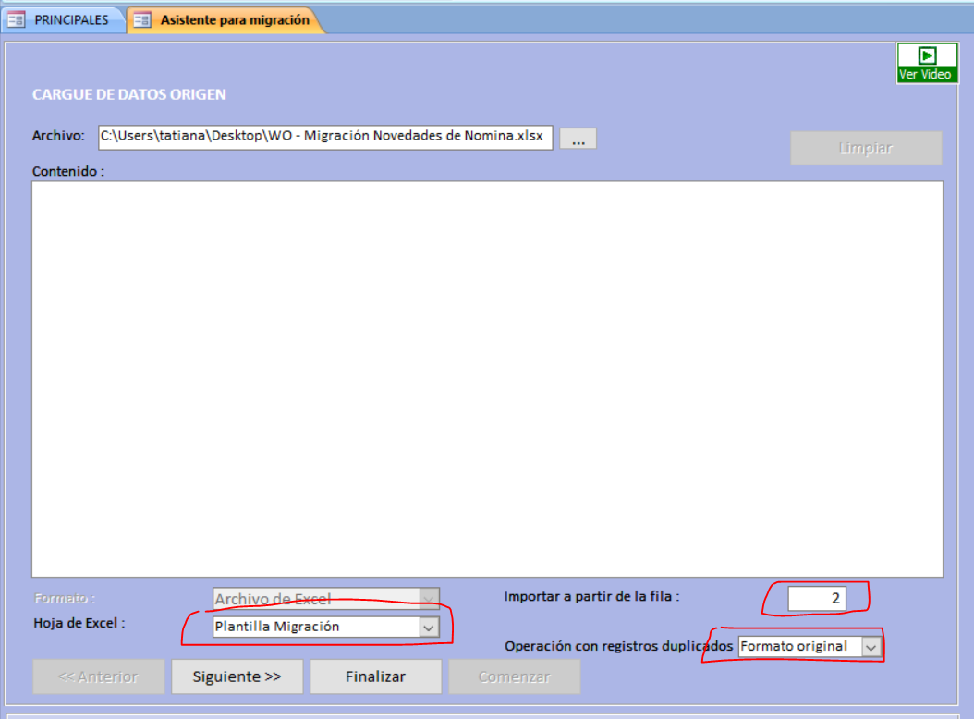

Luego clic en "Siguiente"
Nombre Plantilla: NOMINA EMPLEADOS

Siguiente…

